Temp. Veksler ved QNA001
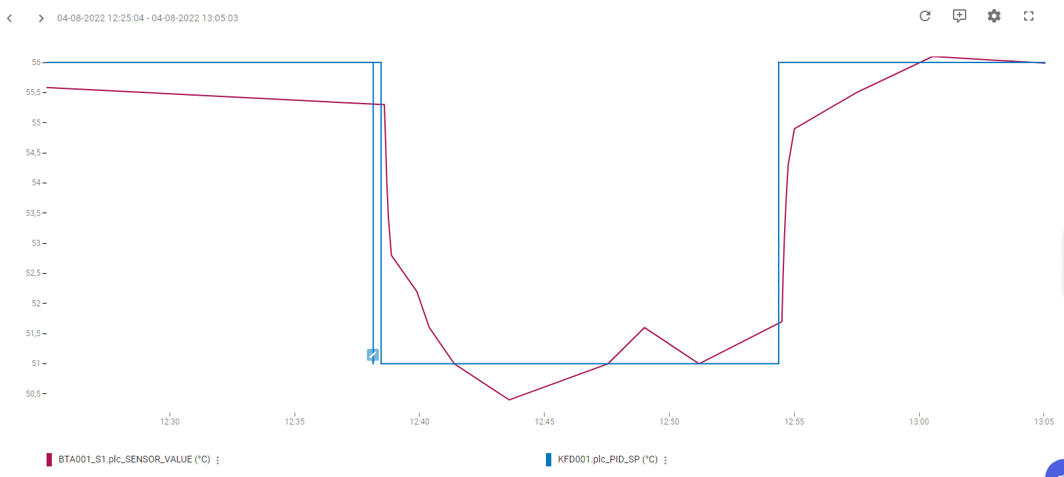
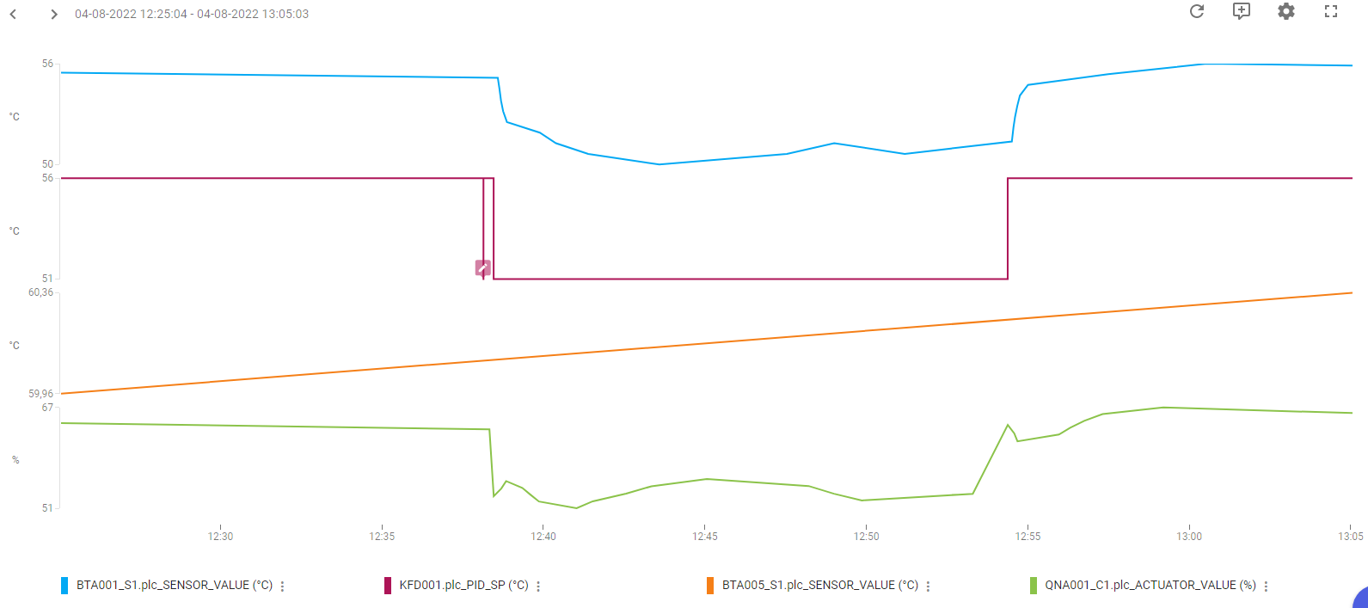
Regulering: | Temperatur-regulering
PI-Regulator: | KFD001
KP | 2
TN | 40
TV | 0
Note:

Ladekreds:
Udført dato: | 2022-08-04
Status: | Godkendt
Initialer: | SFA

Temp. Veksler ved QNA002
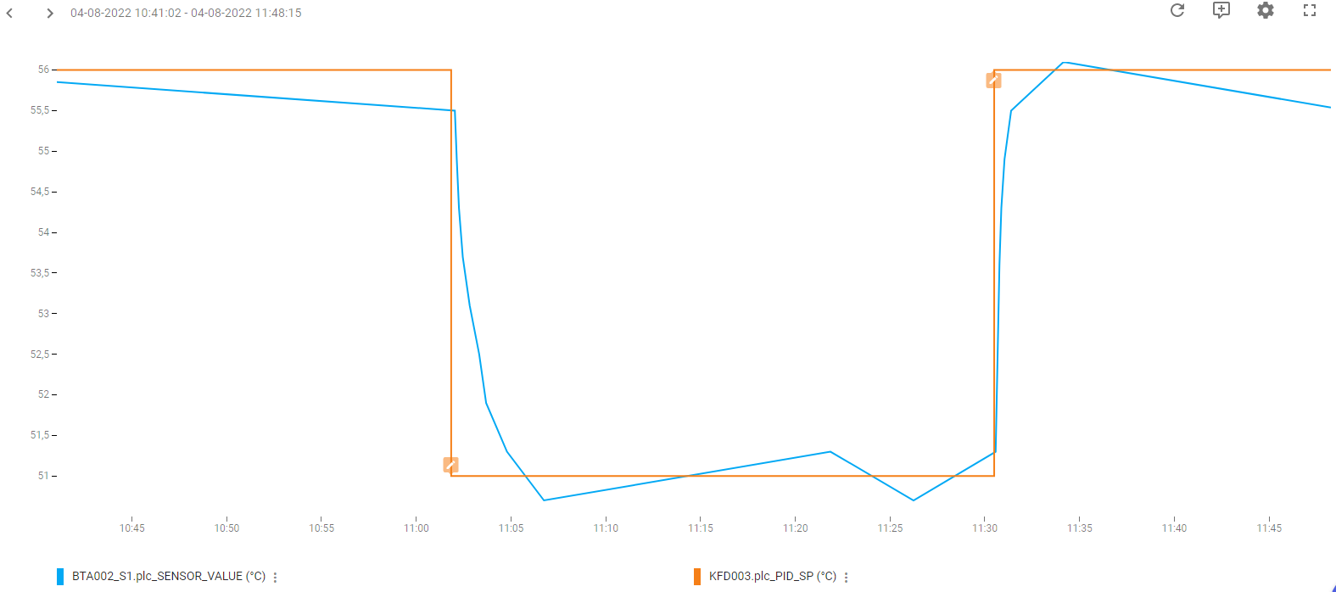
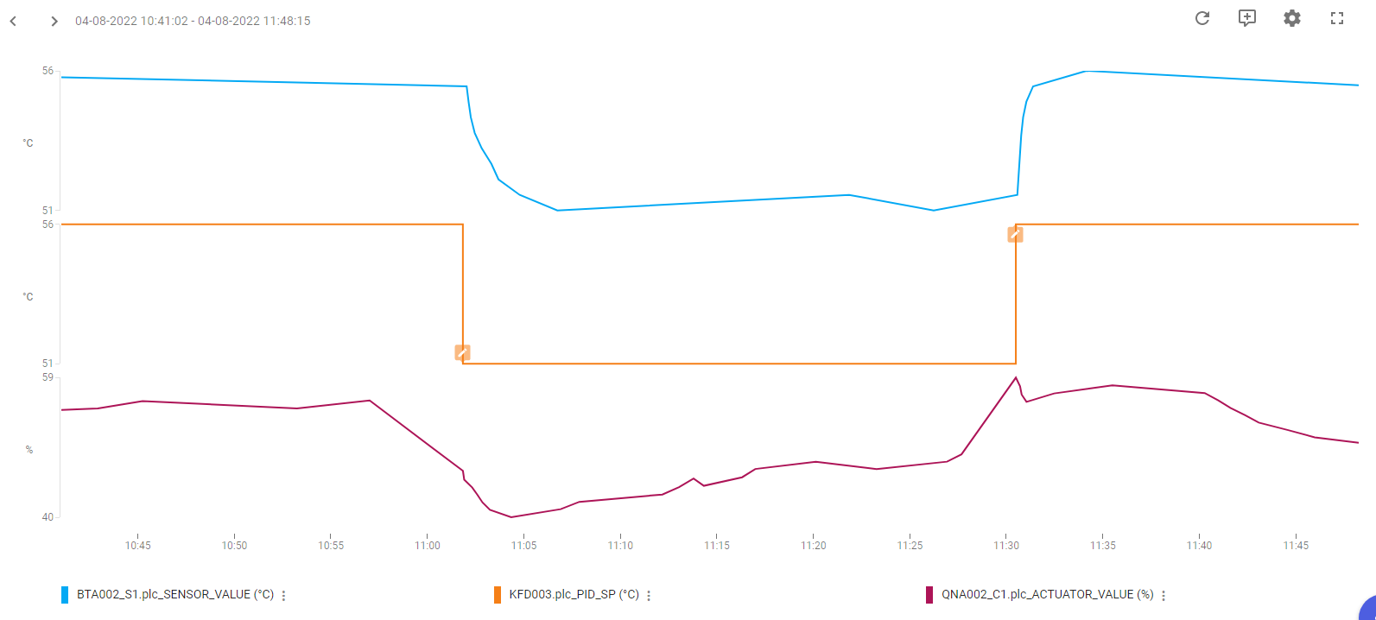
Regulering: | Temperatur-regulering
PI-Regulator: | KFD001
KP | 2
TN | 40
TV | 0
Note:

Ladekreds:
Udført dato: | 2022-08-04
Status: | Godkendt
Initialer: | SFA

